R4魚類
 |  |  |  |  |  | 調査年度 | 2022年度 | 2022年度 | 2022年度 | 2022年度 | 2022年度 | 2022年度 | 2022年度 | 2022年度 | 2022年度 | 2022年度 | 2022年度 | 2022年度 | 2022年度 | 2022年度 | 2022年度 | 2022年度 | 2022年度 | 2022年度 | 2022年度 | 2022年度 | 2022年度 | 2022年度 | 2022年度
 |  |  |  |  |  | 調査地点ID | K-22-0 | K-22-1 | K-22-2 | K-22-3 | K-22-4 | K-22-5 | K-22-6 | K-22-7 | K-22-8 | K-22-9 | K-22-10 | MF-K-22-13 | MF-K-22-14 | MF-K-16 | MF-K-17 | MF-K-18 | MF-K-19 | T-22-1 | T-22-2 | T-22-3 | 6/23benten | S-ISOBE-D | MF-ISOBE-U
 |  |  |  |  |  | 水系 | 相模川 | 相模川 | 相模川 | 相模川 | 酒匂川 | 相模川 | 相模川 | 相模川 | 相模川 | 相模川 | 境川 | 相模川 | 相模川 | 相模川 | 酒匂川 | 酒匂川 | 相模川 | 境川 | 相模川 | 引地川 | 相模川 | 相模川 | 相模川
 |  |  |  |  |  | 支川名 | 八瀬川 | 厚木市内小河川 | 沢井川 | 鳩川 | 中津川 | 中津川 | 中津川 | 中津川 | 中津川 | 鳩川 | - | 小出川 |  | 八瀬川 | 中津川 | 中津川 | 中津川 | 和泉川 | 八瀬川 | - | 道志川 | - | -
 |  |  |  |  |  | 関係市町村 | 相模原市 | 厚木市 | 相模原市 | 相模原市 | 松田町 | 愛川町 | 愛川町 | 愛川町 | 愛川町 | 相模原市 | 藤沢市 | 茅ヶ崎市 | 相模原市 | 相模原市 | 松田町 | 松田町 | 松田町 | 横浜市 | 相模原市 | 藤沢市 | 相模原市 | 相模原市・厚木市 | 相模原市・厚木市
綱 | 目 | 科 | 属 | 種名 | 国RL | ↓県RDB 調査日→ | 2022-05-28 | 2022-07-17 | 2022-09-03 | 2022-09-04 | 2022-09-12 | 2022-09-14 | 2022-09-15 | 2022-09-21 | 2022-10-13 | 2022-10-13 | 2022-10-13 | 2022-10-13 | 2022-10-16 | 2022-11-03 | 2022-11-03 | 2022-09-16 | 2022-11-04 | 2022-10-01 | 2022-09-03 | 2022-12-09 | 2022-12-18 | 2022-12-18 | 2022-12-17
頭甲綱 | ヤツメウナギ目 | ヤツメウナギ科 | カワヤツメ属 | ミナミスナヤツメ | 絶滅危惧II類（VU） |  | 0 | 0 | 0 | 0 | 0 | 0 | 55 | 0 | 16 | 0 | 0 | 0 | 0 | 0 | 0 | 0 | 0 | 0 | 0 | 0 | 0 | 0 | 0
硬骨魚綱 | ウナギ目 | ウナギ科 | ウナギ属 | ニホンウナギ | 絶滅危惧IB類（EN） |  | 0 | 0 | 0 | 0 | 0 | 0 | 0 | 0 | 0 | 0 | 232 | 946 | 0 | 0 | 0 | 0 | 0 | 184 | 0 | 397 | 193 | 0 | 0
硬骨魚綱 | ウナギ目 | ウナギ科 | ウナギ属 | オオウナギ |  |  | 0 | 0 | 0 | 0 | 0 | 0 | 0 | 0 | 0 | 0 | 10 | 0 | 0 | 0 | 0 | 0 | 0 | 0 | 0 | 54 | 0 | 0 | 0
硬骨魚綱 | コイ目 | コイ科 | コイ属 | コイ（飼育型） |  |  | 0 | 0 | 0 | 300 | 0 | 243 | 0 | 61 | 0 | 530 | 6160 | 7164 | 94 | 30338 | 0 | 0 | 0 | 10005 | 0 | 13073 | 541 | 2975 | 1469
硬骨魚綱 | コイ目 | コイ科 | コイ属 | コイ（野生型） |  |  | 0 | 0 | 0 | 58 | 0 | 0 | 0 | 0 | 0 | 0 | 500 | 262 | 0 | 0 | 0 | 0 | 0 | 0 | 0 | 1242 | 0 | 454 | 132
硬骨魚綱 | コイ目 | コイ科 | フナ属 | ゲンゴロウブナ |  |  | 0 | 0 | 0 | 0 | 0 | 0 | 0 | 0 | 0 | 0 | 0 | 0 | 0 | 0 | 0 | 0 | 0 | 0 | 0 | 0 | 0 | 159 | 0
硬骨魚綱 | コイ目 | コイ科 | フナ属 | フナ属 |  |  | 5861 | 0 | 0 | 0 | 0 | 0 | 0 | 0 | 0 | 0 | 0 | 16639 | 20 | 8638 | 0 | 0 | 0 | 0 | 0 | 2406 | 0 | 0 | 177
硬骨魚綱 | コイ目 | コイ科 | ハス属 | オイカワ |  |  | 337 | 0 | 0 | 6424 | 0 | 365 | 33 | 776 | 24 | 7944 | 2883 | 6883 | 8515 | 20152 | 0 | 0 | 628 | 38256 | 0 | 17675 | 9129 | 540 | 697
硬骨魚綱 | コイ目 | コイ科 | カワムツ属 | カワムツ |  |  | 27060 | 0 | 2079 | 6293 | 0 | 1400 | 788 | 2469 | 2454 | 6812 | 25 | 0 | 1109 | 9562 | 0 | 0 | 20174 | 2443 | 0 | 57 | 1451 | 412 | 75
硬骨魚綱 | コイ目 | コイ科 | ソウギョ属 | ソウギョ |  |  | 0 | 0 | 0 | 0 | 0 | 0 | 0 | 0 | 0 | 0 | 11 | 0 | 0 | 0 | 0 | 0 | 0 | 0 | 0 | 0 | 0 | 0 | 0
硬骨魚綱 | コイ目 | コイ科 | アオウオ属 | アオウオ |  |  | 0 | 0 | 0 | 0 | 0 | 0 | 0 | 0 | 0 | 0 | 8 | 0 | 0 | 0 | 0 | 0 | 0 | 0 | 0 | 0 | 0 | 0 | 0
硬骨魚綱 | コイ目 | コイ科 | アブラハヤ属 | アブラハヤ |  | 準絶滅危惧 | 31112 | 0 | 6591 | 3249 | 0 | 1023 | 2632 | 902 | 1288 | 10985 | 34 | 0 | 2454 | 4191 | 1448 | 0 | 11639 | 1369 | 0 | 6313 | 13459 | 0 | 902
硬骨魚綱 | コイ目 | コイ科 | アブラハヤ属 | タカハヤ |  |  | 0 | 0 | 0 | 0 | 0 | 196 | 728 | 447 | 627 | 0 | 0 | 0 | 0 | 0 | 0 | 0 | 3174 | 0 | 0 | 0 | 0 | 0 | 0
硬骨魚綱 | コイ目 | コイ科 | ウグイ属 | マルタ |  | 絶滅危惧Ⅱ類 | 0 | 0 | 0 | 0 | 0 | 0 | 0 | 0 | 33 | 0 | 0 | 0 | 0 | 0 | 0 | 0 | 0 | 0 | 0 | 0 | 0 | 0 | 0
硬骨魚綱 | コイ目 | コイ科 | ウグイ属 | ウグイ |  | 準絶滅危惧 | 347 | 0 | 5759 | 0 | 0 | 3352 | 4671 | 3716 | 2995 | 0 | 0 | 49 | 2872 | 5056 | 0 | 0 | 8210 | 35 | 0 | 164 | 119160 | 2683 | 2120
硬骨魚綱 | コイ目 | コイ科 | モツゴ属 | モツゴ |  |  | 0 | 0 | 0 | 0 | 0 | 0 | 0 | 0 | 0 | 0 | 12 | 511 | 90 | 0 | 0 | 0 | 0 | 154 | 0 | 90 | 0 | 0 | 0
硬骨魚綱 | コイ目 | コイ科 | ムギツク属 | ムギツク |  |  | 0 | 0 | 0 | 0 | 0 | 87 | 21 | 428 | 37 | 0 | 0 | 0 | 0 | 405 | 0 | 0 | 2105 | 0 | 0 | 0 | 461 | 0 | 223
硬骨魚綱 | コイ目 | コイ科 | タモロコ属 | タモロコ / ホンモロコ |  |  | 0 | 0 | 0 | 0 | 0 | 0 | 62 | 0 | 45 | 0 | 107 | 56 | 0 | 311 | 0 | 0 | 0 | 2266 | 0 | 1044 | 0 | 0 | 0
硬骨魚綱 | コイ目 | コイ科 | カマツカ属 | カマツカ |  |  | 0 | 0 | 0 | 0 | 0 | 0 | 0 | 0 | 0 | 0 | 66 | 0 | 0 | 0 | 0 | 0 | 0 | 0 | 0 | 0 | 896 | 0 | 41
硬骨魚綱 | コイ目 | コイ科 | ニゴイ属 | ニゴイ |  | 絶滅危惧Ⅱ類 | 0 | 0 | 0 | 0 | 0 | 0 | 0 | 0 | 0 | 0 | 0 | 2348 | 0 | 1019 | 0 | 0 | 0 | 0 | 0 | 0 | 0 | 1104 | 2057
硬骨魚綱 | コイ目 | ドジョウ科 | ドジョウ属 | ドジョウ（大陸系統） |  |  | 10963 | 0 | 0 | 0 | 0 | 132 | 2212 | 0 | 2719 | 68 | 29 | 90 | 79 | 185 | 0 | 0 | 0 | 277 | 0 | 690 | 0 | 0 | 0
硬骨魚綱 | コイ目 | ドジョウ科 | ドジョウ属 | ドジョウ（在来系統） | 準絶滅危惧（NT） |  | 0 | 0 | 0 | 0 | 0 | 0 | 131 | 0 | 108 | 37 | 0 | 0 | 0 | 0 | 0 | 0 | 0 | 39 | 0 | 24 | 0 | 0 | 0
硬骨魚綱 | コイ目 | ドジョウ科 | ドジョウ属 | キタドジョウ | 情報不足（DD） |  | 0 | 0 | 0 | 0 | 0 | 0 | 0 | 0 | 0 | 0 | 0 | 0 | 33 | 0 | 0 | 0 | 0 | 0 | 0 | 0 | 0 | 0 | 0
硬骨魚綱 | コイ目 | ドジョウ科 | ドジョウ属 | ドジョウ属の一種 |  |  | 0 | 0 | 0 | 0 | 0 | 0 | 0 | 0 | 49 | 0 | 0 | 0 | 0 | 0 | 0 | 0 | 0 | 0 | 0 | 0 | 0 | 0 | 0
硬骨魚綱 | コイ目 | ドジョウ科 | ドジョウ属 | カラドジョウ |  |  | 0 | 0 | 0 | 0 | 0 | 0 | 0 | 0 | 32 | 0 | 0 | 0 | 0 | 0 | 0 | 0 | 0 | 0 | 0 | 0 | 0 | 0 | 241
硬骨魚綱 | コイ目 | ドジョウ科 | シマドジョウ属 | ヒガシシマドジョウ |  |  | 773 | 0 | 297 | 0 | 0 | 0 | 239 | 0 | 20 | 0 | 0 | 0 | 7958 | 0 | 0 | 0 | 355 | 28 | 0 | 0 | 11363 | 857 | 343
硬骨魚綱 | コイ目 | フクドジョウ科 | ホトケドジョウ属 | ホトケドジョウ | 絶滅危惧IB類（EN） | 絶滅危惧ⅠB類 | 2806 | 28089 | 0 | 0 | 0 | 0 | 0 | 0 | 0 | 0 | 0 | 0 | 0 | 0 | 0 | 0 | 0 | 0 | 33260 | 0 | 0 | 0 | 0
硬骨魚綱 | ナマズ目 | ナマズ科 | ナマズ属 | ナマズ |  | 注目種 | 0 | 0 | 0 | 95 | 0 | 0 | 0 | 0 | 0 | 0 | 25 | 1280 | 22 | 76 | 0 | 0 | 0 | 29 | 0 | 0 | 0 | 160 | 55
硬骨魚綱 | サケ目 | キュウリウオ科 | ワカサギ属 | ワカサギ |  |  | 0 | 0 | 0 | 0 | 0 | 0 | 0 | 22 | 0 | 0 | 0 | 0 | 0 | 0 | 0 | 0 | 0 | 0 | 0 | 0 | 0 | 89 | 0
硬骨魚綱 | サケ目 | アユ科 | アユ属 | アユ |  |  | 64 | 0 | 0 | 0 | 0 | 2399 | 0 | 1288 | 43 | 0 | 552 | 94 | 501 | 159 | 0 | 0 | 549 | 363 | 0 | 7672 | 6962 | 5932 | 3057
硬骨魚綱 | サケ目 | サケ科 | サケ属 | ニジマス |  |  | 0 | 0 | 140 | 0 | 0 | 2549 | 55 | 2437 | 156 | 0 | 0 | 0 | 0 | 0 | 0 | 0 | 7360 | 0 | 0 | 0 | 387 | 0 | 0
硬骨魚綱 | サケ目 | サケ科 | サケ属 | サクラマス類 |  |  | 0 | 0 | 975 | 0 | 0 | 45 | 0 | 0 | 0 | 0 | 0 | 0 | 0 | 0 | 1201 | 465 | 0 | 0 | 0 | 0 | 630 | 0 | 0
硬骨魚綱 | ボラ目 | ボラ科 | ボラ属 | ボラ |  |  | 0 | 0 | 0 | 0 | 0 | 0 | 0 | 0 | 30 | 0 | 7811 | 4994 | 0 | 0 | 0 | 0 | 0 | 0 | 0 | 89 | 0 | 0 | 0
硬骨魚綱 | カダヤシ目 | カダヤシ科 | カダヤシ属 | カダヤシ |  |  | 0 | 0 | 0 | 0 | 0 | 0 | 0 | 0 | 0 | 0 | 0 | 2651 | 0 | 0 | 0 | 0 | 0 | 0 | 0 | 13 | 0 | 0 | 0
硬骨魚綱 | ダツ目 | メダカ科 | メダカ属 | ミナミメダカ（ヒメダカを含む） |  |  | 0 | 0 | 0 | 0 | 0 | 0 | 0 | 0 | 0 | 0 | 0 | 647 | 33 | 0 | 0 | 0 | 0 | 0 | 0 | 77 | 0 | 0 | 0
硬骨魚綱 | スズキ目 | スズキ科 | スズキ属 | スズキ |  |  | 0 | 0 | 0 | 0 | 0 | 0 | 0 | 0 | 0 | 0 | 839 | 0 | 0 | 0 | 0 | 0 | 0 | 0 | 0 | 0 | 0 | 0 | 0
硬骨魚綱 | スズキ目 | サンフィッシュ科 | オオクチバス属 | コクチバス |  |  | 0 | 0 | 0 | 0 | 0 | 0 | 0 | 0 | 0 | 0 | 0 | 0 | 0 | 92 | 0 | 0 | 0 | 0 | 0 | 0 | 0 | 0 | 0
硬骨魚綱 | スズキ目 | タイ科 | クロダイ属 | クロダイ |  |  | 0 | 0 | 0 | 0 | 0 | 0 | 0 | 0 | 0 | 0 | 574 | 0 | 0 | 0 | 0 | 0 | 0 | 0 | 0 | 0 | 0 | 0 | 0
硬骨魚綱 | スズキ目 | ユゴイ科 | ユゴイ属 | オオクチユゴイ |  |  | 0 | 0 | 0 | 0 | 0 | 0 | 0 | 0 | 0 | 0 | 0 | 0 | 0 | 0 | 0 | 0 | 0 | 0 | 0 | 23 | 0 | 0 | 0
硬骨魚綱 | スズキ目 | カジカ科 | カジカ属 | カジカ |  |  | 0 | 0 | 513 | 0 | 0 | 7075 | 0 | 6706 | 525 | 0 | 0 | 0 | 0 | 0 | 1446 | 0 | 11723 | 0 | 0 | 0 | 72546 | 208 | 450
硬骨魚綱 | スズキ目 | ドンコ科 | ドンコ属 | ドンコ |  |  | 0 | 0 | 0 | 2084 | 0 | 69 | 1021 | 359 | 219 | 0 | 21 | 0 | 0 | 393 | 0 | 0 | 7198 | 0 | 0 | 1400 | 0 | 0 | 103
硬骨魚綱 | スズキ目 | カワアナゴ科 | カワアナゴ属 | カワアナゴ |  | 絶滅危惧ⅠB類 | 0 | 0 | 0 | 0 | 0 | 0 | 0 | 0 | 0 | 0 | 24 | 236 | 0 | 0 | 0 | 0 | 0 | 0 | 0 | 36 | 0 | 0 | 0
硬骨魚綱 | スズキ目 | ハゼ科 | ミミズハゼ属 | ミミズハゼ |  | 情報不足 | 0 | 0 | 0 | 0 | 0 | 0 | 0 | 0 | 0 | 0 | 82 | 0 | 0 | 0 | 0 | 0 | 0 | 0 | 0 | 0 | 0 | 0 | 0
硬骨魚綱 | スズキ目 | ハゼ科 | マハゼ属 | マハゼ |  |  | 0 | 0 | 0 | 0 | 0 | 0 | 0 | 0 | 0 | 0 | 629 | 3313 | 17 | 0 | 0 | 0 | 0 | 0 | 0 | 94 | 0 | 0 | 0
硬骨魚綱 | スズキ目 | ハゼ科 | ボウズハゼ属 | ボウズハゼ |  | 準絶滅危惧 | 0 | 0 | 0 | 0 | 0 | 277 | 0 | 101 | 0 | 0 | 103 | 0 | 0 | 0 | 0 | 0 | 0 | 689 | 0 | 2626 | 0 | 209 | 0
硬骨魚綱 | スズキ目 | ハゼ科 | チチブ属 | チチブ / ヌマチチブ |  |  | 0 | 0 | 0 | 0 | 0 | 800 | 0 | 651 | 89 | 0 | 1762 | 55 | 3288 | 546 | 0 | 0 | 1816 | 0 | 0 | 5901 | 2654 | 8638 | 6470
硬骨魚綱 | スズキ目 | ハゼ科 | ヨシノボリ属 | カワヨシノボリ |  |  | 8751 | 0 | 0 | 20784 | 0 | 0 | 0 | 0 | 0 | 9741 | 13 | 0 | 0 | 210 | 0 | 0 | 0 | 0 | 0 | 0 | 26954 | 0 | 55
硬骨魚綱 | スズキ目 | ハゼ科 | ヨシノボリ属 | ゴクラクハゼ |  | 準絶滅危惧 | 0 | 0 | 0 | 0 | 0 | 0 | 0 | 0 | 0 | 0 | 337 | 83 | 0 | 0 | 0 | 0 | 0 | 0 | 0 | 1335 | 0 | 0 | 0
硬骨魚綱 | スズキ目 | ハゼ科 | ヨシノボリ属 | ヨシノボリ属(上記ヨシノボリ属の種を除く) |  |  | 0 | 0 | 1002 | 0 | 0 | 454 | 48 | 216 | 47 | 0 | 158 | 0 | 579 | 0 | 0 | 0 | 795 | 0 | 0 | 7444 | 22010 | 1216 | 507
硬骨魚綱 | スズキ目 | ハゼ科 | ウキゴリ属 | スミウキゴリ |  | 準絶滅危惧 | 0 | 0 | 0 | 0 | 0 | 0 | 0 | 0 | 0 | 0 | 23 | 0 | 0 | 0 | 0 | 0 | 0 | 0 | 0 | 1431 | 0 | 0 | 0
硬骨魚綱 | スズキ目 | ハゼ科 | ウキゴリ属 | ウキゴリ |  |  | 0 | 0 | 0 | 0 | 0 | 0 | 0 | 0 | 0 | 0 | 0 | 41 | 613 | 107 | 0 | 0 | 0 | 0 | 0 | 153 | 422 | 0 | 87
硬骨魚綱 | スズキ目 | タイワンドジョウ科 | タイワンドジョウ属 | カムルチー |  |  | 0 | 0 | 0 | 0 | 0 | 0 | 0 | 0 | 0 | 0 | 0 | 484 | 0 | 0 | 0 | 0 | 0 | 0 | 0 | 0 | 0 | 0 | 0
硬骨魚綱 | フグ目 | フグ科 | トラフグ属 | クサフグ |  |  | 0 | 0 | 0 | 0 | 0 | 0 | 0 | 0 | 0 | 0 | 70 | 0 | 0 | 0 | 0 | 0 | 0 | 0 | 0 | 0 | 0 | 0 | 0
 | ＜表の見方＞
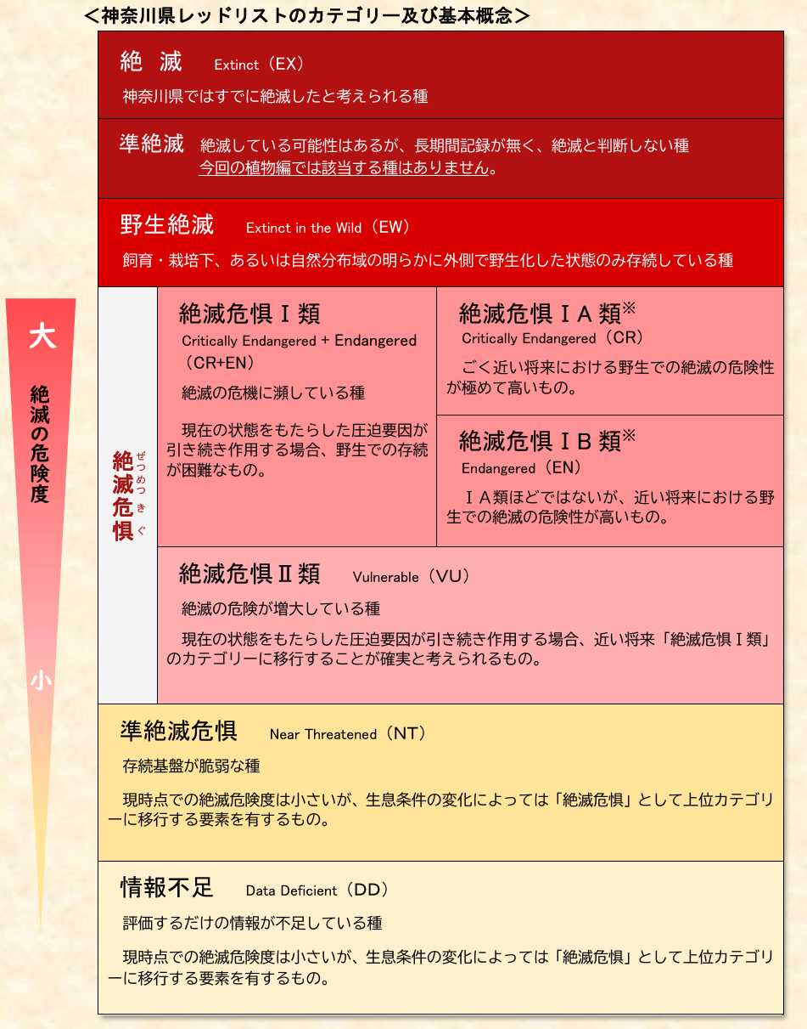
 | 表に数字がある種がその地点で検出された種となります。数字が大きいほどその地点ではDNAが多かったことが想定されます。DNAが多い種は生物量も多いという傾向は見られますが、これだけでなく繁殖時期など生物のイベントによる変動もあるため、慎重な判断が必要です。
 | 種のところに「/」があるのは、今回の手法では両種を判断できなかったことを示しています。 分析結果の精度チェックは環境省が公表している「MiFishに係る誤同定チェックシート ver1.1」を用いるほか、過去の神奈川県における調査結果を参考にしています。 また、コンタミネーションと考えられる海水魚が検出された場合については個別に判断して削除していますが、必ずしもすべてのコンタミネーションを削除できていることを保証するものではありません。
 | ＜分析条件＞
 | DNA抽出方法：環境DNA学会発行の「環境DNA調査・実験マニュアル 」
 | 使用プライマー：MiFish-Uプライマー +アユ・キュウリウオ科用改変プライマー+スナヤツメ用改変プライマー
 | 解析ソフトウエア：USEARCH、BLAST等
 | 詳細な分析条件について知りたい方はHPの問い合わせフォームよりご連絡ください。

